Procedimento Operacional
PROCEDIMENTO ESTÁNDAR

EMBALAJE DE BATERÍAS
Aprovado por: MARIO R. | Revisado por: MARIO R. |  | Elaborado por: MARIO R.
Fecha Aprovación: 02-06-2020 | Fecha Revisión: 02-06-2020 |  | Fecha Elaboración: 02-06-2020
1) Limpiar Bateria
2) Cortar cartón en guillotina
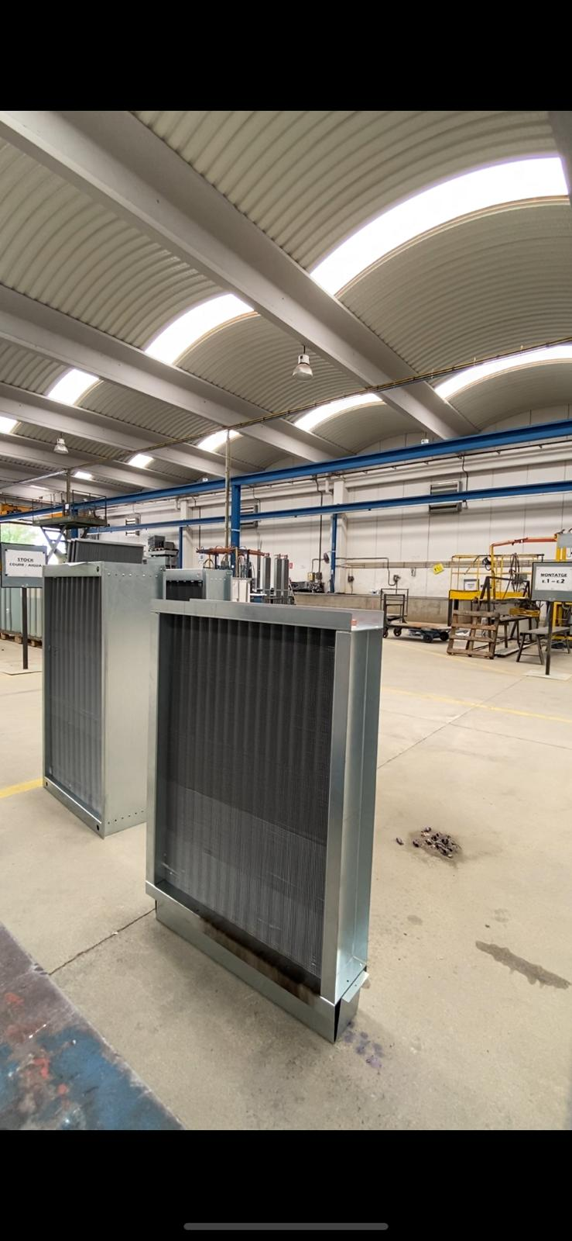 |  | 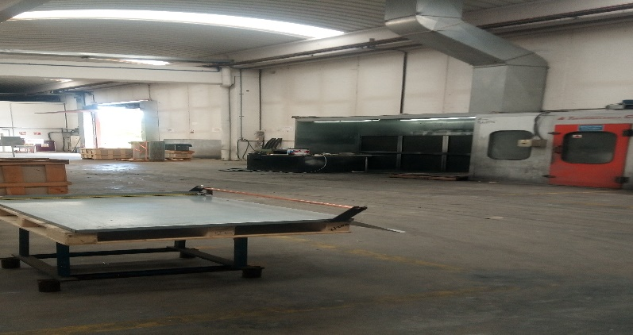

3) Embalar caja madera
4) Etiquetar batería
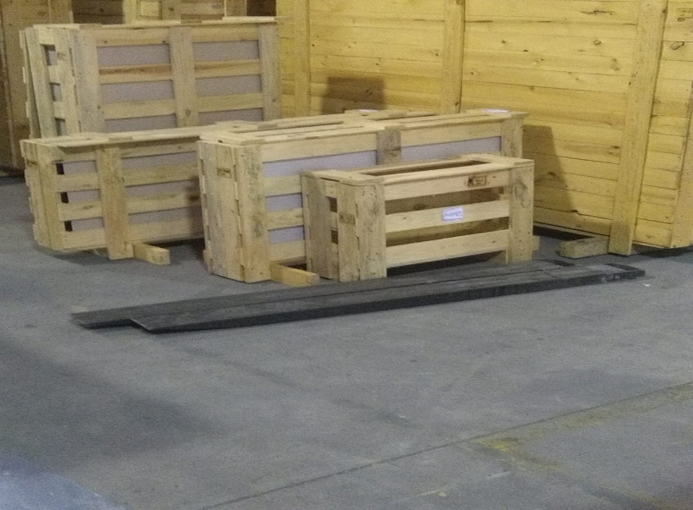

5) Cerrar caja madera
6) Expedir
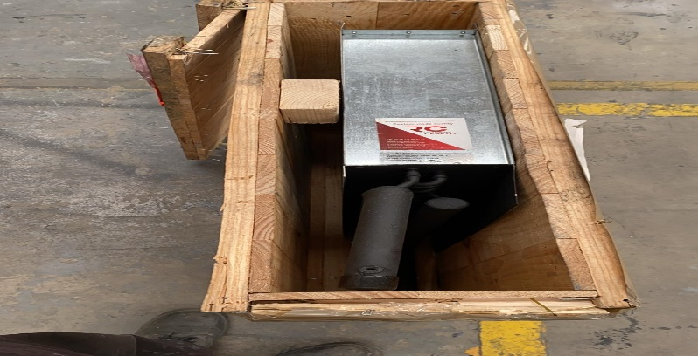 |  | 